0323详细
 | Distinct ID | 用户行为 | 流失原因分析 | 典型问题 | 建议
2026-03-23 | d8734137-6271-4709-a879-1ccb0e1a2fca | 从Facebook广告直达剧情页（/scenarios/4726...）→ 观看故事详情 → 点击“Theater Story Detail Buy Now” → 跳转至/order订单页 → 执行Checkout表单填写、立即支付×2、支付确认等操作，同时使用智能客服。此时系统要求登录/注册才能完成支付发起（payment_initiated=true），因此注册是为了解除剧情购买阻挡、直接进入付费转化流程。 | 只是感兴趣，还没到购买冲动，价格对于她来说太高 | 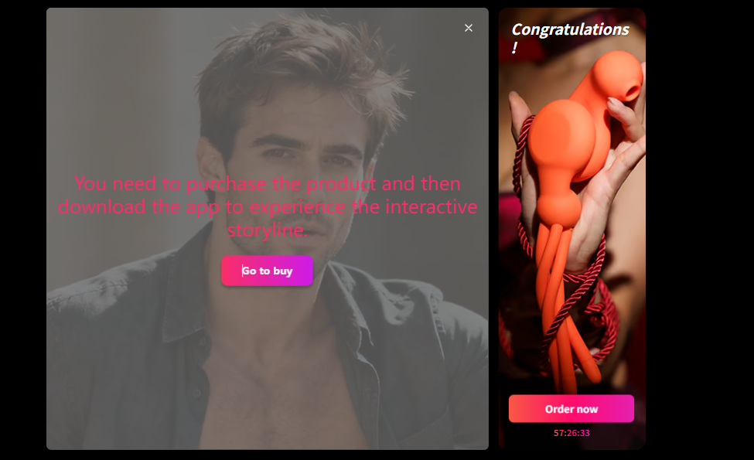 价格问题 剧情内容可能没有做到“转化型内容” 剧情吸引用户观看，但不一定足够诱导用户付费。 | 1.目前感觉缺乏设计感。建议定制一个更有“暧昧氛围”或“高科技感”的 UI，让用户觉得这是一场沉浸式体验，而不是在看一个普通的视频。 2.剧情内容可能没有做到“转化型内容”，用户看了剧情视频就要买剧情了？这个剧情视频里面没有引导用户要购买设备吧？当前用剧情内容引流，但剧情本身并非转化型内容，内容与交易完全脱节 —— 视频里没有引导用户购买设备，仅靠侧边栏入口引导下单，用户看完剧情不会自然产生购买意愿，难以实现转化。
2026-03-23 | 9ddef9a6-6cca-4147-bcd3-2f1dc4740cd0 | 用户注册原因：从Facebook广告直达剧情页（/scenarios/4726...）→ 年龄验证通过 → 播放视频 → 触发“剧场-登录遮罩” → 跳转/login → 进入/register页面 → 获取验证码、注册成功、登录成功 → 立即返回剧情页继续播放。此时系统明确提示“登录才能继续体验”，因此注册是为了解除剧情观看阻挡、继续沉浸式故事体验（后续还跨天继续浏览其他剧情页）。 | 只是感兴趣，还没到购买阶段，不知道购买设备后能体验到什么
2026-03-23 | aff4e070-0942-579f-9090-c5a2fd356a37 | 查看商品-支付页面-退出 | 1、facebook 浏览器和老款iphone 窄屏幕是否会导致页面显示不正常。 2、只是感兴趣，还没到购买冲动； 3、价格对于她来说太高 | 1
2026-03-23 | 9ddef9a6-6cca-4147-bcd3-2f1dc4740cd0 | 故事剧场详情 → 年龄验证 + 视频播放/暂停 → 登录/注册（email）→ 返回视频浏览 → 次日多次通过不同 FB 广告进入其他故事页 → 仅视频播放/暂停，未进入支付（max_conv_stage: registered）。 | 1.仅内容消费，无购买意图：用户反复播放/暂停多个类似故事视频，但从未点击 Buy Now 或进入订单页，属于“免费试看已满足需求”。 2.价格/价值感知不足：注册后仍停留在免费浏览阶段，缺乏强付费墙、限时优惠或信任信号推动冲动付费。 3.可能剧情不够吸引。
2026-03-23 | 717a3ae1-cb9e-407c-a027-6059d43bd43f | AI 性玩具产品详情 → 年龄验证 → 性测试（选项×27 + 提交×2）→ 测试结果 + 推荐 → 浏览多个产品详情 + 视频播放/暂停 → 退出产品详情页。 | 1.兴趣在免费互动（测试 + 浏览），未到付费冲动：用户深度参与性测试和产品推荐，但未添加购物车或点击购买，内容/测试已满足好奇心。 2.无明确购买触发：产品页虽有视频，但缺少强 CTA、价格透明或 urgency（如限时折扣）。 | 1
2026-03-23 | 291cf7fe-8322-4643-849e-8400711114ff | 故事剧场 → 年龄验证 → 导航到产品分类 + 多个 AI 性玩具详情页 + 视频播放/暂停 + 探索故事 → 最终停在故事页。 | 1.浏览深度高但无转化路径：用户主动探索产品 + 故事，但全程未触发购买意图。 2.只看了商品详情，可能对产品还是满意，考虑价格过高，没有点击行动。
2026-03-23 | 2a14b53e-fe18-4cd7-a1f0-ea4678deec2a | 产品详情 → 年龄验证 → 导航分类 + 浏览多个产品详情 + 滚动/场景 Tab。 | 1.纯浏览 + 导航行为，未产生购买意图：用户在产品间切换，但无添加购物车或 checkout 动作。 2.内容吸引力够但转化信号弱：缺少明显 Buy Now、优惠或信任徽章
2026-03-23 | 99e44fd5-e804-4e49-bae0-f12c38f2643e | 产品详情 → 年龄验证 → 导航探索/分类 + 返回产品页 → 退出。 | 1.短时浏览后退出，兴趣低或落地页未快速抓住用户。 2.无明显购买意图，仅快速查看。
2026-03-23 | d9edfed7-694a-4ad0-a96f-59f3681d13b2 | 产品详情 → 年龄验证（反复）→ 导航分类 + 女性专区 → 多次菜单切换 → 退出分类页 | 1.年龄验证弹窗反复触发，严重干扰浏览流畅度，造成挫败感 2.仅浏览，无任何购买相关操作，免费内容满足需求。 3、价格高/产品不够吸引人 | 1
2026-03-23 | c88f83f6-dcbd-49f9-8076-67835228c3a4 | 产品详情 → 年龄验证 → 性测试（多次选项/提交/返回）→ 测试结果 + 推荐页（长停留）→ 反复返回测试。 | 1.免费性测试本身成为主要娱乐，用户反复操作测试而未转向推荐产品购买。 2.测试结果页虽停留长，但缺少“立即用测试结果享受优惠购买”的直接引导
2026-03-23 | 9dddcece-30a4-4a3e-8a35-b0080f084bde | 角色扮演文章 → 年龄验证 → 产品详情 + 性测试 → 退出。 | 1.文章 + 测试 + 产品浏览已提供足够免费价值，用户好奇心得到满足。 2.非 FB browser，但仍停留在内容消费阶段，无强付费冲动。 3.缺少从内容直接跳转付费的 urgency 或简化路径。
2026-03-23 | 26e30254-dc7a-4c93-a00c-717d0fda3d96 | 产品详情 → 年龄验证 → 快速退出（短停留）。 | 1.页面加载或显示问题（FB browser 常见），用户仅停留1秒即离开。 2.广告吸引力不足或落地页与用户预期不符。 3.整体兴趣低，快速放弃。
2026-03-23 | 813f12a0-b21b-43f6-b133-cc5494170168 | 故事剧场 → 年龄验证 → 搜索多个故事 → 故事剧场 | 1.到达支付页但卡在登录/VIP 流程，额外步骤增加摩擦。 2.冲动点击 Buy Now 后冷静，价格或订阅模式引发二次犹豫。
2026-03-23 | 443701d1-2715-498c-8bbf-b628d6d429c1 | 故事剧场 → 年龄验证 + 视频 → 欲望测试 → 测试结果页。 | 1.测试完成即满足娱乐需求，未继续购买。 2.免费路径设计让用户停留在结果页。
2026-03-23 | beca3dfc-79e4-435e-a48f-73e4e5f49915 | 故事剧场 → 年龄验证 → 长时间停留同一故事页。 | 1.单个免费故事已足够吸引，深度阅读后满足，无需付费解锁更多。 2.故事页缺少付费墙或升级提示 3.免费内容价值过高，导致付费动力不足 | 1
2026-03-23 | 9abefccc-23df-4a25-9145-88828f859259 | 社区文章 → 年龄验证 → 欲望测试 → 部分选项点击。 | 1.文章 + 测试开始后满足部分好奇，未完成或转向购买。 2.免费互动已提供价值
2026-03-23 | 675e0888-ba74-4e19-962d-b62976d7f345 | 社区文章 → 年龄验证 → 长时间停留。 | 1.免费社区内容深度阅读已满足，用户无进一步动作。 2.缺少从文章到产品/付费的自然转化引导。
2026-03-23 | b66dacc6-3b3a-4c18-ac3c-bdfad0b376aa | 社区文章 → 年龄验证 → 短停留退出 | 1.内容浏览后快速离开，兴趣有限。 2.可能页面加载或显示小问题。
2026-03-23 | 791a6629-18ca-4466-a68e-456421b81e0c | 社区文章 → 年龄验证 → 欲望测试部分操作。 | 1.测试开始但未深入，免费内容初步满足后退出。 2.窄屏测试体验一般。
2026-03-23 | 69050de3-b95e-4b44-ad56-936657770f47 | 故事剧场 → 年龄验证 → 多次返回同一故事页 | 1.免费故事反复查看已足够，无付费需求。 2.缺少付费解锁完整版或续集的提示
2026-03-23 | ebf9d742-69ff-47b5-91ce-60b2c01bddc8 | 社区文章 → 年龄验证 → 欲望测试。 | 1.测试互动满足好奇心，未转向产品购买。 2.免费路径设计导致流失在测试阶段 3.
2026-03-23 | 157c76c7-350f-4bd2-925d-ab945ed21a69 | 社区文章（submissive tasks）→ 年龄验证通过 → 短停留后退出（时长212秒） | 1.免费社区文章内容已满足阅读需求，用户深度浏览后无进一步动作。 2.文章与产品购买路径脱节，缺少从内容直接引导到付费产品的 CTA。 3.
2026-03-23 | b66dacc6-3b3a-4c18-ac3c-bdfad0b376aa | 社区文章（precum strategies）→ 年龄验证通过 → 短停留退出 | 1.文章内容快速阅读后好奇心得到满足，无购买冲动。 2.社区内容与电商转化路径弱，缺少“阅读完立即购买相关产品”的引导。 3.
2026-03-23 | 791a6629-18ca-4466-a68e-456421b81e0c | 社区文章（Betty Rocker sex position）→ 年龄验证 → 欲望人格测试开始（选项点击）→ 退出。 | 1.免费文章 + 测试初步互动已提供娱乐价值，用户未完成测试或转向购买 2.测试作为免费 hook 效果好，但缺少测试后直接推荐付费产品的 urgency。 3.
2026-03-23 | 675e0888-ba74-4e19-962d-b62976d7f345 | 社区文章（Betty Rocker sex position）→ 年龄验证 → 长时间停留同一文章页。 | 1.单篇免费社区文章已足够吸引用户深度阅读，满足需求后退出。 2.内容价值过高，导致用户无需付费即可获得核心信息。 3.
2026-03-23 | 69050de3-b95e-4b44-ad56-936657770f47 | 故事剧场 → 年龄验证 + 视频播放 → 多次返回同一故事页 | 1.免费故事视频反复观看已完全满足兴趣，无需付费解锁更多内容。 2.故事页未设置试看限制或明显“付费观看完整/续集”按钮 3.
2026-03-23 | ebf9d742-69ff-47b5-91ce-60b2c01bddc8 | 社区文章 → 年龄验证 → 欲望人格测试（部分选项点击） | 1.测试开始后部分互动已满足好奇心，未继续或转向产品购买。 2.免费测试 hook 强，但后续付费转化路径不清晰。 3.
2026-03-23 | 9abefccc-23df-4a25-9145-88828f859259 | 社区文章（Betty Rocker）→ 年龄验证 → 欲望测试开始并点击选项。 | 1.文章 + 测试初步操作已提供足够价值，用户未深入或购买。v 2.缺少测试结果后立即引导付费产品的机制。 3.
2026-03-23 | b8f5a9f8-a852-52d3-8db6-90161e75ab5d | 社区文章（office sex tips）→ 年龄验证 → 短停留退出。 | 1.内容与产品购买关联弱，无自然转化引导。 2.可能页面加载或显示体验一般，用户兴趣不高。 3.免费文章快速浏览后满足需求，直接退出。
2026-03-23 | 355c7434-bec6-52eb-b8e0-37523ce60a33 | 故事剧场 → 年龄验证 → 多次返回同一故事页浏览。 | 1.免费故事反复查看已足够，用户无需付费 2.故事详情页缺少强付费升级提示（如“付费解锁高清/完整版”）。 3.
2026-03-23 | e746b051-30f8-55b4-9181-469b80f7ad71 | 社区文章（anal fisting guide）→ 年龄验证 → 短停留退出。 | 1.免费社区深度内容阅读后满足好奇心。 2.虽为 laptop，但仍停留在免费阅读阶段，无购买动作。
2026-03-23 | 9a45f73b-3228-4640-a4d3-d8dc10ff2801 | 社区文章 → 年龄验证 → 欲望测试开始。 | 1.测试启动后部分满足需求，未继续或购买。 2.免费互动价值高，付费动力不足。 3.
2026-03-23 | 5ea2f230-64bf-4265-8742-2cf904ef3de3 | 女性专区 → 年龄验证 → Google 登录成功 → 浏览个人中心 + 社区 + 首页轮播 → 退出首页。 | 1.已注册但仅浏览免费内容（社区、首页），无购买意图。 2.登录后路径未引导至付费产品或 VIP，停留在信息消费阶段。 3.laptop 大屏体验好，但网站转化设计未有效推动付费。

